範例圖(部份)
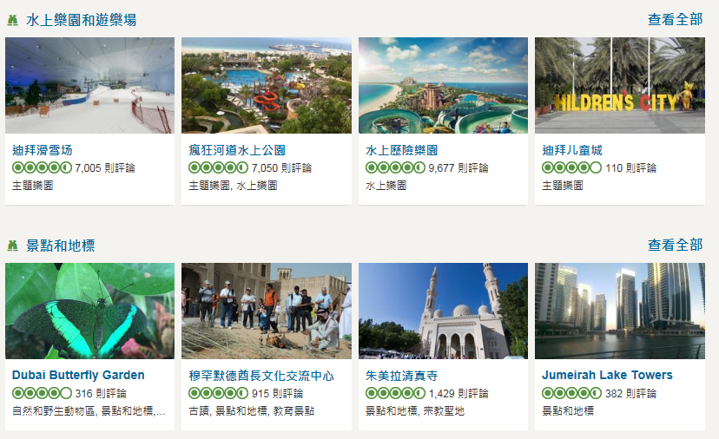
杜拜

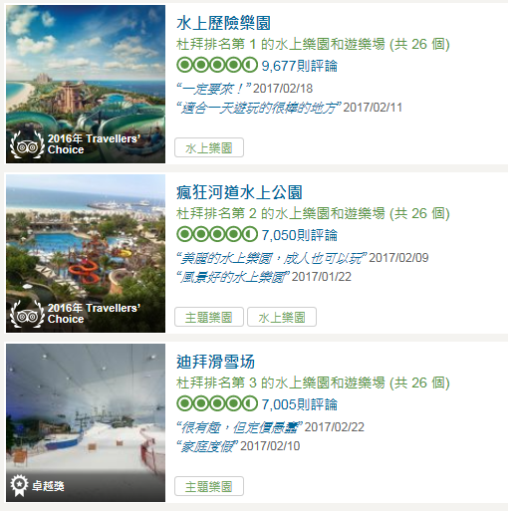
 | 杜拜的上水樂園和遊樂場

